상품제안서
컵앤컵스 스텐 파스텔 포트머그컵 | 상품코드: F19901

 |  |  |  |  |  |  | 02-412-0044 | www.easy1.co.kr
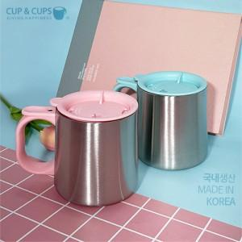

【상세/제작정보】 | 국내생산 포스코스텐 포트머그컵

【인쇄/포장옵션】 | 실크, 레이저 / 포장지포장

【공급단가】 | 수량 | 100~ | 300~ | 500~ | 1,000~ | 3,000~
*VAT별도 | 핑크 | 7,140원 | 6,880원 | 6,630원 | 6,370원 | 6,120원
 | 스카이블루 | 7,140원 | 6,880원 | 6,630원 | 6,370원 | 6,120원

【상품 URL】 | http://www.easy1.co.kr/src/goods_detail.php?gdno=19901

